ADR - Síntesis
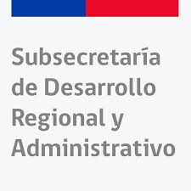

ADR - Anexo presupuesto detallado

Nombre proyecto | Indicar el nombre del proyecto propuesto en la ficha de presentación de proyectos.

 | Cantidad | Monto total $
Subtítulo 21 - Gasto en personal (contratación de profesionales en SUBDERE y/o gobiernos regionales) |  |  | Cantidad: Indicar la cantidad de productos relacionados con cada uno de los subtítulos indicados
TOTAL | 0 |  | Monto total: Indicar el monto total de la cantidad de productos comprometidos en la iniciativa
Subtítulo 22 - Bienes y servicios de consumo | 1 | -
TOTAL | 1 | -
Subtítulo 24 - Transferencias corrientes | 0 | -
TOTAL | 0 | -
Subtítulo 29 - Adquisición de activos no financieros | 0 | -
TOTAL | 0 | -
Subtítulo 33 - Transferencias de capital | 0 | -
TOTAL | 0 | -

TOTAL PRESUPUESTO SOLICITADO $ |  | - | Total Presupuesto Solicitado: La suma de los montos totales se realiza de manera automática

